Home
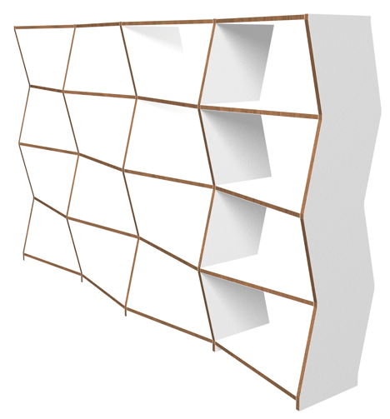


Schreinerei
Möbel
Bildhauen | News | Firma | Kontakt | Impressum

Möbel
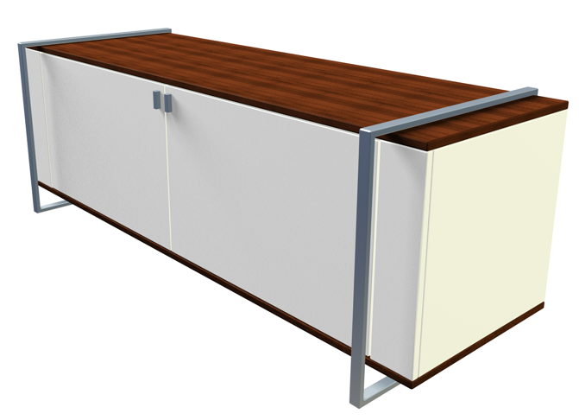

Schreinerei
Möbel | Tische
Bildhauen | Gestelle | News | Firma | Kontakt | Impressum
 | Sideboards
 | Schränke
 | Betten
 | Gartenmöbel

Sideboards
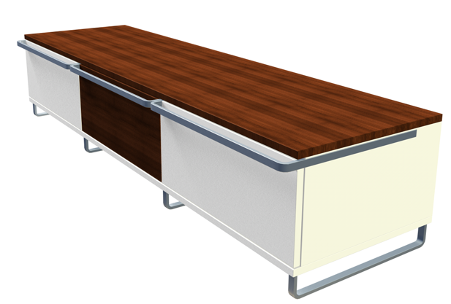
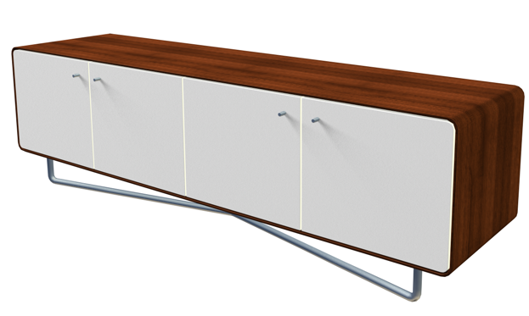

Sideboard 1 | Sideboard 2 |  |  | Sideboard 3
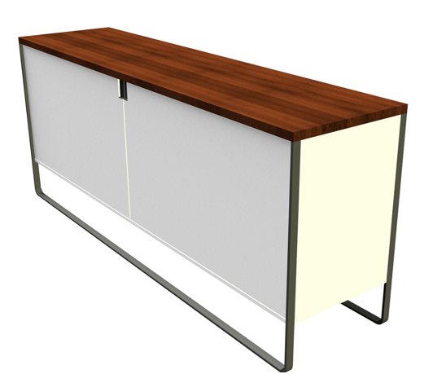

Sideboard 4

 | Schreinerei
 | Möbel | Tische
 | Bildhauen | Gestelle | News | Firma | Kontakt | Impressum
 |  | Sideboards
 |  | Schränke
 |  | Betten
 |  | Gartenmöbel

Home alt

Schreinerei | Möbel | Bildhauen | Firma | Kontakt | Home Seite
 | Tische | Skulpturen | Philosophie | Adresse | Bild Bildschirmfüllend, Slider
 | Gestelle | Schnitzereien | Team | Bezugsquellen
 | Sideboards | Kettensägenskulpturen
 | Schränke | Reliefs
 | Betten
 | Gartenmöbel

